상품제안서
자개명함케이스-훈민정음(조각보) | 상품코드: F00114

 |  |  |  |  |  |  | 02-412-0044 | www.easy1.co.kr
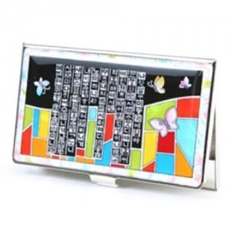

【상세/제작정보】 | 카톤 당 100개 / 배송비 5000원(VAT별도)

【인쇄/포장옵션】 | 레이저 / 포장지포장

【공급단가】 | 수량 | 100~ | 300~ | 500~ | 1,000~ | 3,000~
*VAT별도 | 단가 | 7,500원 | 7,380원 | 7,200원 | 7,020원 | 6,900원

【상품 URL】 | http://www.easy1.co.kr/src/goods_detail.php?gdno=114

